Gráfica
DIRECCIÓN GENERAL DE ÉTICA E INTEGRIDAD GUBERNAMENTAL

CONVENIOS FIRMADOS TRIMESTRE OCTUBRE-DICIEMBRE 2025

 | CANTIDAD | INSTITUCIÓN
 | 1 | INDOCAL-DIGEIG
 | 1 | MIDE-DIGEIG
 | 2 | TOTAL DE CONVENIOS

Director de Planificación y Desarrollo

Listado OCT-DIC 2025
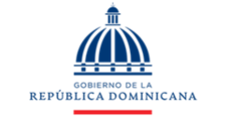
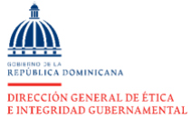

DIRECCIÓN GENERAL DE ÉTICA E INTEGRIDAD GUBERNAMENTAL

CONVENIOS FIRMADOS TRIMESTRE OCT-DIC 2025

TRIMESTRE | INSTITUCIÓN
OCT-DIC | INDOCAL-DIGEIG
OCT-DIC | MIDE-DIGEIG

